Abb. C3-4web
Zurück zum Inhalt
Abb. C3-4web: Quote der Bildungsbeteiligung von Kindern im Alter von unter 3 Jahren in Tageseinrichtungen und Tagespflege*/** 2017 nach Jugendamtsbezirken (in%)
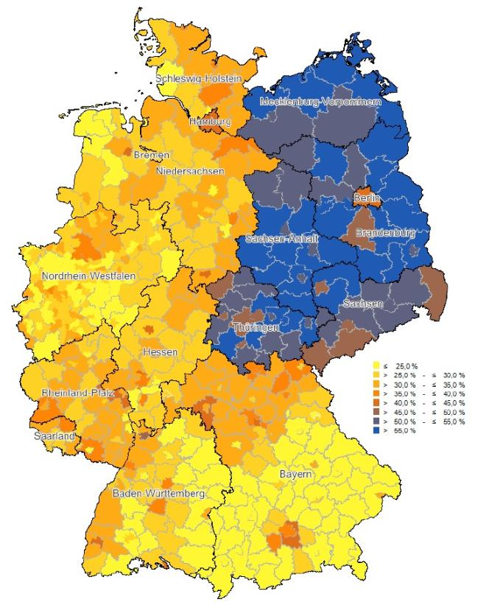

* Kinder, die sowohl Tageseinrichtungen als auch Kindertagespflege nutzen, werden nur in Tageseinrichtungen berücksichtigt.
** Die Quote der Bildungsbeteiligung weicht aufgrund unterschiedlicher methodischer Vorgehensweisen von der in B4 ausgewiesenen Quote der Bildungsbeteiligung ab.
Quelle: Statistische Ämter des Bundes und der Länder, Kinder- und Jugendhilfestatistik 2017, Forschungsdatenzentrum der Statistischen Landesämter, eigene Berechnungen | ® Tab. C3-20web

